【長・半袖】ユニOS
 |  | ユニフォームオーダーシート |  |  |  |  |  |  |  |  |  |  |  |  |  |  |  |  |  |  |  |  |  |  |  |  |  |  |  |  |  |  |  |  |  | 受付日 年 月 日
チーム名 |  |  |  |  |  |  |  |  |  |  |  |  |  |  |  |  |  |  |  | 納品希望日
代表者名 |  |  |  |  |  |  |  |  |  |  |  |  |  |  |  |  |  |  |  | 携帯番号
住所 |  |  |  |  |  | 〒
E-mail(携帯 or PC)
【個人情報の利用目的】
当社は取得したお客様の個人情報を、商品販売のご連絡、配送業務、お客様に有益な当社および提携企業の商品・サービス・採用情報の提供・案内を行うために利用させていただきます。

プリント指示 ※プリントの位置とカラーとフォントを指定してください。（フォントは別紙参照してください。）
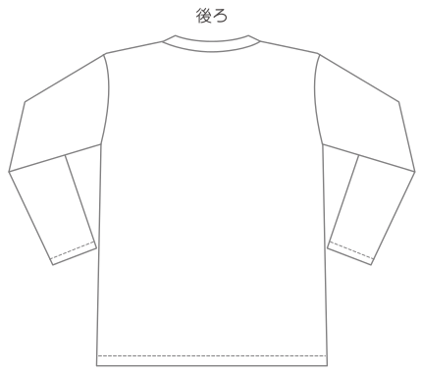
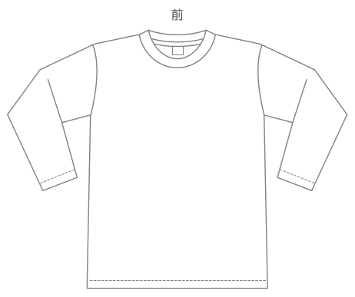
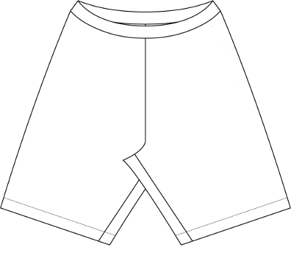

[記入例] 小番号
プリントカラー(黒)
フォント(B-8)
 |  |  |  |  |  |  |  |  |  |  |  |  |  |  |  |  |  |  |  |  |  |  |  |  |  |  |  |  | ※ | 黄色部分をご記入ください。

FP[フィールド]用 |  |  |  |  |  |  |  |  |  |  |  |  |  |  |  |  |  |  | GK[キーパー]用
 |  |  |  | スタイル |  |  |  |  | ベースカラー |  |  |  | メーカーロゴカラー |  |  |  |  |  |  |  |  |  | スタイル |  |  |  | ベースカラー |  |  |  | メーカーロゴカラー
シャツ |  |  |  | 長袖 or 半袖 |  |  |  |  |  |  |  |  |  |  |  |  |  |  | シャツ |  |  |  | 長袖 or 半袖
パンツ |  |  |  |  |  |  |  |  |  |  |  |  |  |  |  |  |  |  | パンツ
ストッキング |  |  |  |  |  |  |  |  |  |  |  |  |  |  |  |  |  |  | ストッキング
■長袖シャツsize |  |  |  |  |  |  |  |  |  |  |  |  |  |  |  |  |  |  | ■長袖シャツsize
XS |  |  | S |  | M |  |  | L |  |  | O(XL) |  | XO(XXL) |  |  | 合計 |  |  | XS |  |  | S |  | M |  | L |  |  | O(XL) |  | XO(XXL) |  |  | 合計
 |  | 枚 |  | 枚 |  |  | 枚 |  |  | 枚 |  | 枚 |  |  | 枚 |  |  | 枚 |  |  | 枚 |  | 枚 |  | 枚 |  |  | 枚 |  | 枚 |  |  | 枚 |  |  | 枚
■半袖シャツsize |  |  |  |  |  |  |  |  |  |  |  |  |  |  |  |  |  |  | ■半袖シャツsize
XS |  |  | S |  | M |  |  | L |  |  | O(XL) |  | XO(XXL) |  |  | 合計 |  |  | XS |  |  | S |  | M |  | L |  |  | O(XL) |  | XO(XXL) |  |  | 合計
 |  | 枚 |  | 枚 |  |  | 枚 |  |  | 枚 |  | 枚 |  |  | 枚 |  |  | 枚 |  |  | 枚 |  | 枚 |  | 枚 |  |  | 枚 |  | 枚 |  |  | 枚 |  |  | 枚
■パンツsize |  |  |  |  |  |  |  |  |  |  |  |  |  |  |  |  |  |  | ■パンツsize
XS |  |  | S |  | M |  |  | L |  |  | O(XL) |  | XO(XXL) |  |  | 合計 |  |  | XS |  |  | S |  | M |  | L |  |  | O(XL) |  | XO(XXL) |  |  | 合計
 |  | 枚 |  | 枚 |  |  | 枚 |  |  | 枚 |  | 枚 |  |  | 枚 |  |  | 枚 |  |  | 枚 |  | 枚 |  | 枚 |  |  | 枚 |  | 枚 |  |  | 枚 |  |  | 枚
■ストッキングsize ※メーカーにより異なる |  |  |  |  |  |  |  |  |  |  |  |  |  |  |  |  |  |  | ■ストッキングsize ※メーカーにより異なる
19-21cm |  |  | 22-24cm・23-25cm |  |  |  |  | 25-27cm |  |  | 27-29cm・28-30cm |  |  |  |  | 合計 |  |  | 19-21cm |  |  | 22-24cm・23-25cm |  |  |  | 25-27cm |  |  | 27-29cm・28-30cm |  |  |  |  | 合計
 |  | 足 |  |  |  |  | 足 |  |  | 足 |  |  |  |  | 足 |  |  | 足 |  |  | 足 |  |  |  | 足 |  |  | 足 |  |  |  |  | 足 |  |  | 足
個人詳細 ※個人名をプリント入れる場合のみ、個人名の欄を記入してください。
 | 個人名 |  |  |  |  |  | FP |  | サイズ |  |  |  |  |  |  |  | 番号 |  |  | 個人名 |  |  |  |  | FP |  | サイズ |  |  |  |  |  |  |  | 番号
 |  |  |  |  |  |  | GK |  | 長袖 |  | 半袖 | パンツ |  | ソックス |  |  |  |  |  |  |  |  |  |  | GK |  | 長袖 |  | 半袖 | パンツ |  | ソックス
1 |  |  |  |  |  |  |  |  |  |  |  |  |  |  |  |  |  |  | 21 |  |  |  |  |  |  |  |  |  |  |  |  |  |  |  |  |  | FP
2 |  |  |  |  |  |  |  |  |  |  |  |  |  |  |  |  |  |  | 22 |  |  |  |  |  |  |  |  |  |  |  |  |  |  |  |  |  | GK
3 |  |  |  |  |  |  |  |  |  |  |  |  |  |  |  |  |  |  | 23 |  |  |  |  |  |  |  |  |  |  |  |  |  |  |  |  |  | XS
4 |  |  |  |  |  |  |  |  |  |  |  |  |  |  |  |  |  |  | 24 |  |  |  |  |  |  |  |  |  |  |  |  |  |  |  |  |  | S
5 |  |  |  |  |  |  |  |  |  |  |  |  |  |  |  |  |  |  | 25 |  |  |  |  |  |  |  |  |  |  |  |  |  |  |  |  |  | M
6 |  |  |  |  |  |  |  |  |  |  |  |  |  |  |  |  |  |  | 26 |  |  |  |  |  |  |  |  |  |  |  |  |  |  |  |  |  | L
7 |  |  |  |  |  |  |  |  |  |  |  |  |  |  |  |  |  |  | 27 |  |  |  |  |  |  |  |  |  |  |  |  |  |  |  |  |  | O(XL)
8 |  |  |  |  |  |  |  |  |  |  |  |  |  |  |  |  |  |  | 28 |  |  |  |  |  |  |  |  |  |  |  |  |  |  |  |  |  | XO(XXL)
9 |  |  |  |  |  |  |  |  |  |  |  |  |  |  |  |  |  |  | 29 |  |  |  |  |  |  |  |  |  |  |  |  |  |  |  |  |  | 19-21
10 |  |  |  |  |  |  |  |  |  |  |  |  |  |  |  |  |  |  | 30 |  |  |  |  |  |  |  |  |  |  |  |  |  |  |  |  |  | 22-24(23-25)
11 |  |  |  |  |  |  |  |  |  |  |  |  |  |  |  |  |  |  | 31 |  |  |  |  |  |  |  |  |  |  |  |  |  |  |  |  |  | 25-27
12 |  |  |  |  |  |  |  |  |  |  |  |  |  |  |  |  |  |  | 32 |  |  |  |  |  |  |  |  |  |  |  |  |  |  |  |  |  | 27-29(28-30)
13 |  |  |  |  |  |  |  |  |  |  |  |  |  |  |  |  |  |  | 33
14 |  |  |  |  |  |  |  |  |  |  |  |  |  |  |  |  |  |  | 34
15 |  |  |  |  |  |  |  |  |  |  |  |  |  |  |  |  |  |  | 35
16 |  |  |  |  |  |  |  |  |  |  |  |  |  |  |  |  |  |  | 36
17 |  |  |  |  |  |  |  |  |  |  |  |  |  |  |  |  |  |  | 37
18 |  |  |  |  |  |  |  |  |  |  |  |  |  |  |  |  |  |  | 38
19 |  |  |  |  |  |  |  |  |  |  |  |  |  |  |  |  |  |  | 39
20 |  |  |  |  |  |  |  |  |  |  |  |  |  |  |  |  |  |  | 40
※20枚以上ご購入で送料無料。（20枚以下・追加・小物の注文は別途送料が発生します。）

